工作表 1 - TD推荐的话
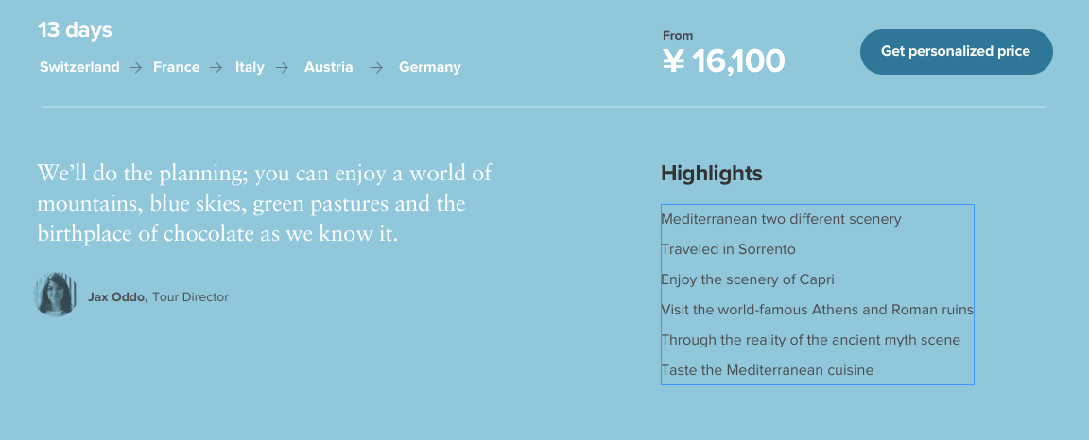
TD推荐的话
行程 | TD推荐话（150个字以内）
西法意城市狂想 | 一趟旅程，就能体验到三种截然不同地中海风情，是不是很超值？充满艺术气息的巴塞罗那，拥有沁人海洋的南法，传奇之地佛罗伦萨和美丽五渔村，我期待与你一起发现更多不可错过的旅行乐趣！
恋恋翡翠岛，“英爱”而行 | 在这趟旅行中，你将会和有趣的朋友们一起见识与众不同的异国文化，处处充满活力和新鲜感的魅力伦敦，由连绵山脉和优雅古堡组成的爱丁堡，还有与音乐风笛密不可分的都柏林，让我们一起出发吧！
TD的话
原味欧洲，古堡奇幻之旅 | 童话般风景的德国浪漫海德堡，繁华与自然互相交织的梦幻天堂卢塞恩，皑皑雪山的阿尔卑斯山脚，还有藏着许多故事的城堡，你有太多理由爱上这个旅程！
邂逅惬意欧洲之旅 | 欢迎来到这三个典型的欧洲城市，置身伦敦的博物馆美术馆，穿越回巴黎的黄金时代，到达无乐不作的阿姆斯特丹，不管你是第几次来欧洲，这趟旅程依然会让你流连忘返。
意大利文艺复兴之旅 | 在威尼斯感受不紧不慢的浪漫生活，在佛罗伦萨与数之不尽的教堂建筑亲密接触，在罗马重温古时文明，从食物到生活方式，一起来全方位感受意大利的活力和文艺复兴的传奇往事吧！
食在意大利 | 对于爱好美食的你来说，意大利得天独厚的美味料理定会让你不虚此行。在里维埃拉欣赏美景、品尝葡萄酒，在博洛尼亚品尝当地纯正的干酪和香醋，此外你还将亲自动手烹饪美食，探寻舌尖上的意大利。
意法英三都历史重温之旅 | 从南到北游历欧洲，在世界闻名的三个城市停留，在这趟旅程中，从古老的罗马到浪漫巴黎、优雅而迷离的伦敦，你将看到令人惊叹的建筑，现代的杰作和引人入胜的历史足迹。
英法意三都文化经典游 | 在过去的2000年里，伦敦巴黎和罗马对于世界的影响之大，恐怕让其它城市都望其项背。在这趟旅程中，令你难忘的将不仅只是大本钟、埃菲尔铁塔和斗兽场等标志性建筑，更多体验等你亲身来试！
欧洲都市文化精品游 | 当你来到英国、法国和西班牙的首都，就尽情沉浸于此吧！追寻英国皇室的脚步发现伦敦的亮点，品着香槟游览“光之城”巴黎的城市建筑，在马德里享受悠闲假日。你将发现快节奏的都市，为何个个与众不同。
北欧多元首都之旅 | 若不是亲眼所见，你很难想象北欧的峡湾是如何蜿蜒壮美。这次的旅程将带你领略斯堪的纳维亚的神奇，从挪威到丹麦以及斯德哥尔摩，让我们一起在世界闻名的宜居城市探索海上故事和现代建筑吧！
食在法国 | 法国是美食和葡萄酒爱好者的天堂，在这趟旅程中你将品尝到温润的波尔多红酒，源于多尔多涅河河谷地区匠人制作的鹅肝酱、干酪，产自卢瓦尔河谷的白兰地和起泡酒，同时中世纪的古堡也近在身边。
地中海完美假期 | 当穿梭在意大利和希腊的标志性城市时，古代神话的面纱也渐渐被你揭开。花上一个假期，坐下来静静享受索伦托和卡普里岛的悠闲地中海生活，细细品味罗马和雅典的悠久历史吧！
阿尔卑斯山环游之旅 | 加入我们吧，一起从瑞士卢塞恩湖游历到法国安纳西，前往风景如画的峡谷，沿科莫湖闲庭信步，穿过列车敦士登一路直达冬季仙境因斯布鲁克和巴伐利亚首府慕尼黑。
意法活力骄阳城市之旅 | 浓厚的历史，神奇的博物馆，迷人风景和难忘美味，这些都是我们热爱法国和意大利的理由。这趟旅程我们将从巴黎来到普罗旺斯，然后继续沿着意属里维埃拉前往托斯卡纳，感受文化天堂的活力！
瑞士、阿尔萨斯和黑森林之旅 | 从瑞士的风景山区到德国神秘的黑森林，在这趟行程中，令人惊叹的景致无处不在。让我们共同见证标志性的马特洪峰，穿越过阿尔萨斯的科尔地区，品尝美味的黑森林蛋糕，驶入旧时的童话世界吧！
一路向北欧洲之旅 | 在这趟精选的欧洲行程中，你会来到曾经的北欧经贸中心。充满活力的伦敦和安特卫普，独特的阿姆斯特丹运河，珍贵的汉堡遗迹，乐趣无限的哥本哈根，融入这些城市的历史和生活之中吧！
意大利全景深度游 | 在意大利最难回答的问题其实是“哪里不值得去？”，这个融合了历史、人文美景的国度，为旅行增添了无限的可能性。在这趟意大利的深度游览旅程中，你将来到传奇的威尼斯、佛罗伦萨和罗马，也会来到小而美的城镇阿西西和费拉拉。
西班牙全景深度游 | 从马德里的博物馆到阳光海岸的沙滩，西班牙的城市总是令人惊喜。来巴塞罗那和马德里欣赏主流的艺术和建筑，在安达卢西亚欣赏教堂和摩尔城堡，从北到南打开你的西班牙假期吧！
意大利南部甜蜜慢生活之旅 | 漫步在罗马的古遗迹，躺在地中海阳光海岸变晒太阳，这趟意大利南部之旅将完成你对完美旅行的想想。从索伦托峭壁到西西里的宁静桔园，甜蜜慢生活由此开始。
食在西班牙 | 从加泰罗尼亚的Cava起泡酒到巴斯林的Tapas，西班牙的美食正在呼唤你！品味地道美食，融入巴塞罗那和马德里的文化，尽情享受圣塞巴斯蒂安著名的食物，在拉里奥哈品尝丹魂葡萄酒。
城市生活与艺术之旅 巴黎-罗马 | “如果运气好，年轻时就要到过巴黎”，“在罗马。入乡随俗”，关于巴黎和罗马这两座城市，你一定已经听过了这些著名俗语，是时候和我们一起，亲自去体验它们的美妙了！
城市生活与艺术之旅 巴黎-罗马-希腊 | 几个世纪以来，艺术家们纷纷涌入了巴黎和罗马，现在轮到你了！在这趟旅程中，你将会有足够的时间去探索这两座欧洲著名城市，古老的希腊神话也会让你爱上雅典。
Moet酩悦香槟法国微醺之旅 | 只有在法国香槟产区所酿造的起泡酒，才拥有香槟这一美誉。在这趟旅程中，你将来到两大著名香槟产区埃佩尔奈和兰斯，追溯从葡萄果实到香槟的诞生故事，品尝Moet酩悦等奢华香槟，学习香槟的品鉴知识，同时领略巴黎的城市氛围。

